画面レイアウト
 |  | 削除区分 | 課題管理番号 | 変更内容 | （レビュー管理No） | 変更履歴紐づけ

■電子交付同意データ一覧

2

4

6
9

7
8

10

11
15
19
13
17

 | ■電子交付同意データ登録確認ダイアログ
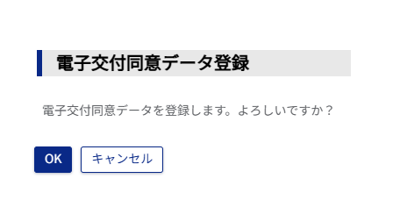
24

